상품제안서
비즈 흡입식 UV LED 모기 포집기 | 상품코드: F26611

 |  |  |  |  |  |  | 02-412-0044 | www.easy1.co.kr
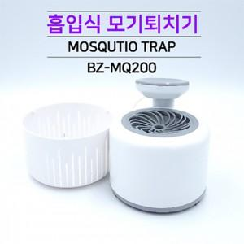

【상세/제작정보】 | 기본수량 미만 인쇄시 비용 추가.

【인쇄/포장옵션】 | 레이저 / 포장지포장

【공급단가】 | 수량 | 50~ | 100~ | 500~ | 1,000~ | 2,000~
*VAT별도 | 단가 | 8,520원 | 8,380원 | 8,180원 | 7,970원 | 7,840원

【상품 URL】 | http://www.easy1.co.kr/src/goods_detail.php?gdno=26611

